Atributos Avaliados
Atributo | Peso | Método | Descrição
Gênero | 0.7 | matriz | Gênero da música
Batidas por minuto | 0.3 | enumeração
Energia | 0.6 | enumeração | O Quão intensa a musica é, rapida, barulhenta
Dançabilidade | 0.3 | enumeração | O grau de quanto a música é dançável
Vivacidade | 0.3 | enumeração | A quantidade de "plateia" durante a musica
Humor | 0.5 | enumeração | O quão "positiva" é a música
Duração | 0.2 | enumeração | Duração da música

Nome da música |  |  | é apresentado, mas não utilizado
Artista |  |  | é apresentado, mas não utilizado

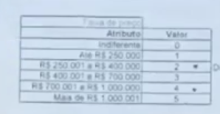

Referência Spotify

https://developer.spotify.com/documentation/web-api/reference/tracks/get-audio-features/

Pegar qtd de atributos intervalos
dividir por um numero exato
e fazer os intervalos

depois montar modelagem bonitinha

cityblock

